商品信息
COCO Living Space｜创意椭圆形纸巾盒桌面纸巾架
来源：COCO_Living_Space_Shopee全量审计_持续更新.xlsx｜工作表：高销量商品｜Excel第60行｜商品ID：42115501665

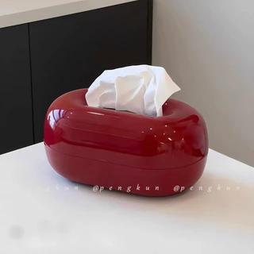
字段 | 内容 | 商品主图
序号 | 58
商品主图 | 见右侧嵌入主图
商品ID | 42115501665
商品中文名称 | 创意椭圆形纸巾盒桌面纸巾架
商品标题 | Red Hole Stone Tissue Box Household Living Room Coffee Table Paper Box Creative Napkin Storage Box Christmas New Year Decoration Housewarming Gift
Shopee链接 | https://shopee.com.my/Red-Hole-Stone-Tissue-Box-Household-Living-Room-Coffee-Table-Paper-Box-Creative-Napkin-Storage-Box-Christmas-New-Year-Decoration-Housewarming-Gift-i.115498741.42115501665
近月销量显示 | 9 Sold/Month
近月销量下限 | 9
列表价格显示 | RM29.62
列表最低价(MYR) | 29.62
列表评分 | 4.9
累计总销量显示 | 1k+ Sold
累计总销量下限 | 1,000
是否精确 | FALSE
详情价格显示 | RM29.62
详情价(MYR) | 29.62
详情评分 | 4.9
评论覆盖 | 51
好评主题 | 51
差评/风险主题 | 51
图片来源URL | https://down-my.img.susercontent.com/file/sg-11134201-7rdxu-mdr8tov0g1zt2a@resize_w320_nl.webp
1688链接 | https://detail.1688.com/offer/1041719268550.html?share_token=W30t7kC5lqXVBaGgOikFE5ROJ1DQCN76QZ9s0+XbG4muJZfxzWl9Dg%3D%3D&__share_id=93bc048b-6ba9-46c1-a341-f74bd7932655&rpg-cnt=share.offerDetail&offerId=1041719268550&__zhi_token=7u9f0w930oHau&spm=a262eq.8992535%2F20260804.5103953.0&forcePC=1785856370808
颜色/规格 | 红色 白色 绿色
长宽高 | 23cm/15cm/11cm
重量(g) | 红色 500 白色 500 绿色 500
单个成本 | 4.80
单个运费 | 3.00
国内段总价 | 7.80
国际头程
总成本估算
利润估算
预计毛利率估算
3个成本
3个运费
国内段总价2
国际头程2
总成本估算2
利润估算2
预计毛利率估算2
5个成本
5个运费
国内段总价3
国际头程3
总成本估算3
利润估算3
预计毛利率估算3
8个成本
8个运费
国内段总价4
国际头程4
总成本估算4
利润估算4
预计毛利率估算4

